U1 Deckblatt
STATISTISCHER BERICHT | > A I 1 - vj 4 / 25 <

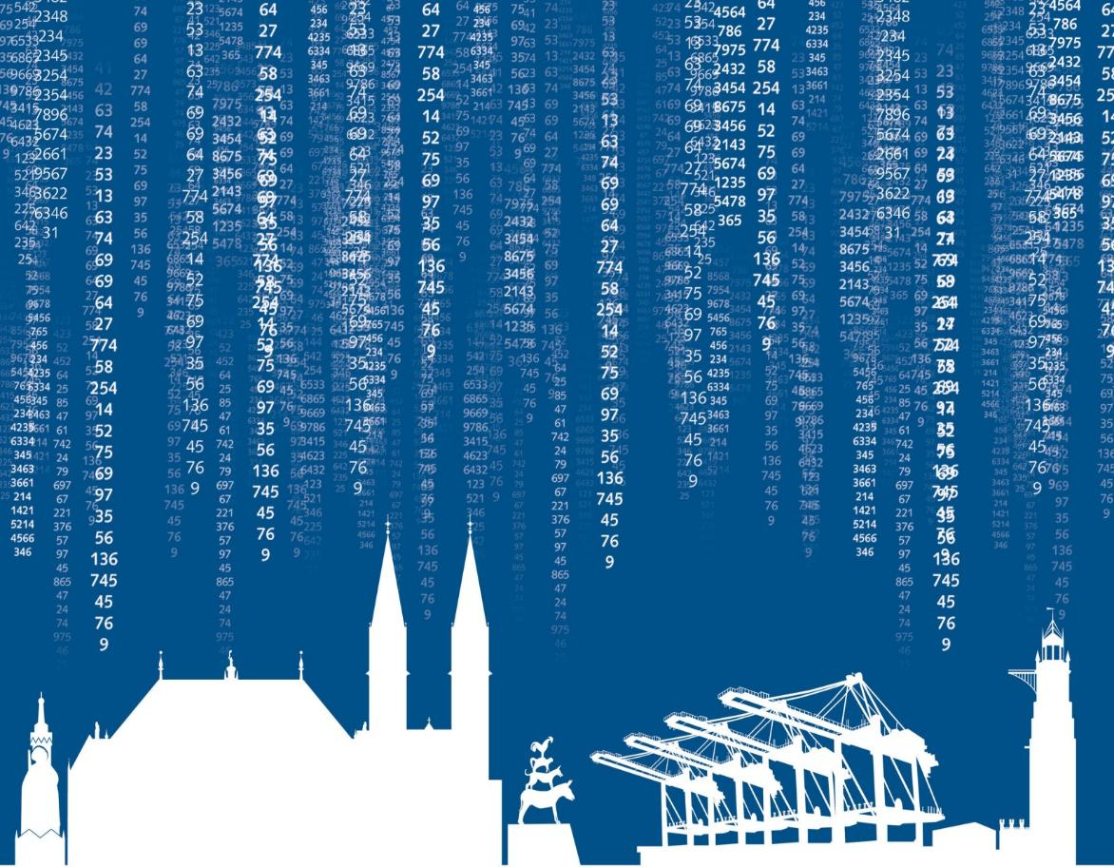

Bevölkerungsstand im Land Bremen
4. Quartal 2025 / Dezember

